فاسمین
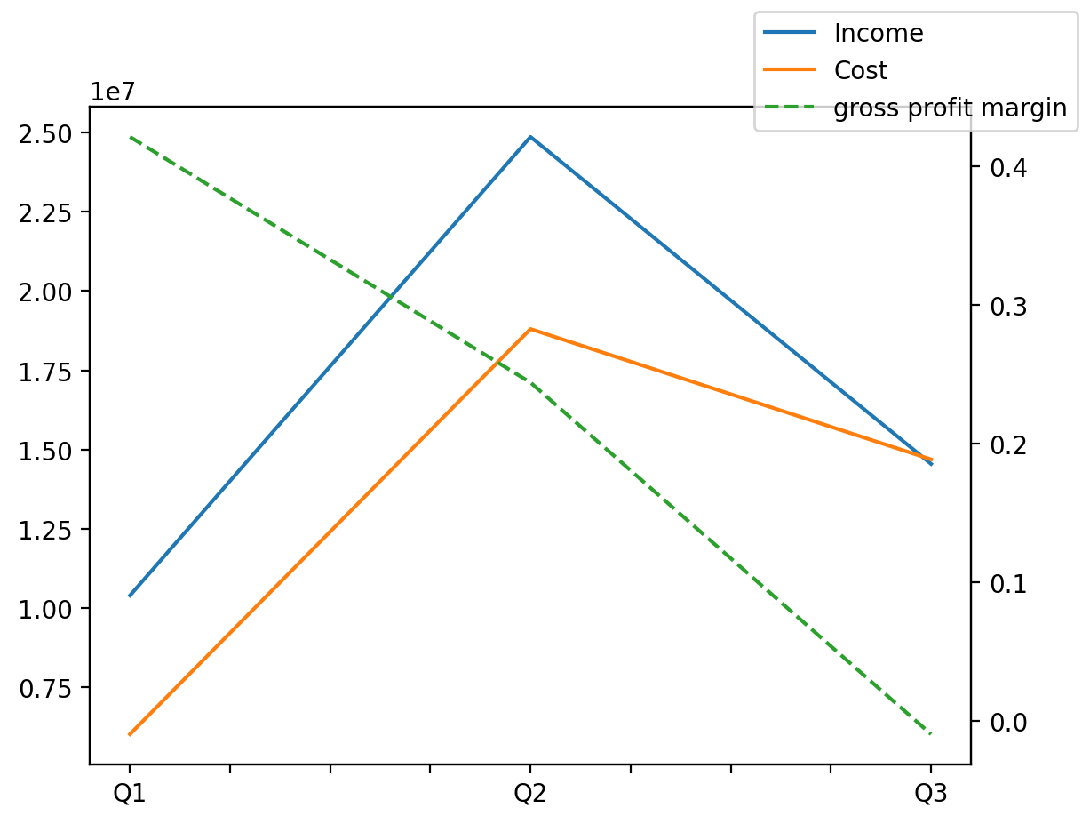
140214011401 | Q1 | Q2 | Q3 | Y | Q4 | Q2 / Q1 | Q3 / Q2
درآمد های عملیاتی | 10392964 | 24865461 | 14544848 |  |  |  | -0.4150581805
بهای تمام شده | -6016800 | -18802442 | -14688033 |  |  |  | -0.21882311883
سود(زیان)ناخالص | 4376164 | 6063019 | -143185 |  |  |  | -1.0236161226
هزینه های عمومی اداری فروش | -984298 | -1060966 | -431026 |  |  |  | -0.59374192952
سود(زیان)عملیاتی | 4628413 | 3949828 | 970970 |  |  |  | -0.75417410581
سایر درآمدهای غیر عملیاتی | 0 | 378125 | 385585 |  |  |  | 0.01972892562
سود(زیان)خالص | 4101946 | 3151186 | 859020 |  |  |  | -0.72739787496
مواد مستقیم مصرفی | 9367336 | 9573819 | 10299664 |  |  |  | 0.075815617571
سربارتوليد | 1445537 | 1933467 | 2204206 |  |  |  | 0.14002773257

